MAPA DESTINACAO JALAH
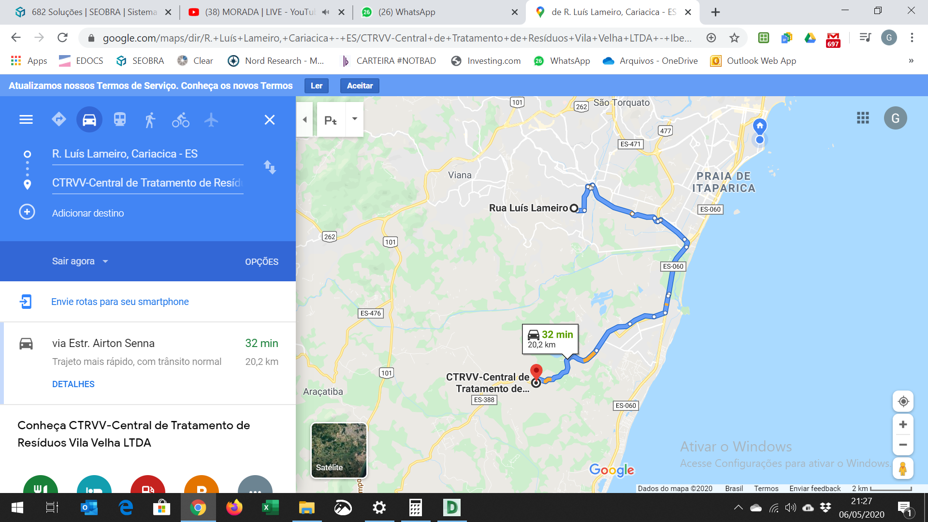
MAPA DESTINAÇÃO DE RESIDUOS - GALERIA JARDIM DE ALAH
 | GALERIAS JARDIM DE ALAH 2 E 3 (RUA LUIZ LAMEIRO, RUA GETÚLIO BONELLY, RUA DEZESSEIS E RUA MOACIR RIBEIRO)
 | Cliente: Secretaria de Estado de Saneamento, Habitação e Desenvolvimento Urbano – SEDURB

